フリーワード一覧画面_1
システム名 |  |  | 災対用ビル別情報マップ
章番号 |  |  | 第２章 画面設計
機能名
２．３．９ フリーワード

画面名 |  |  | ２．３．９．１ フリーワード一覧

 | 【1】画面定義

 | ・初期表示、キー１～５タブを選択時
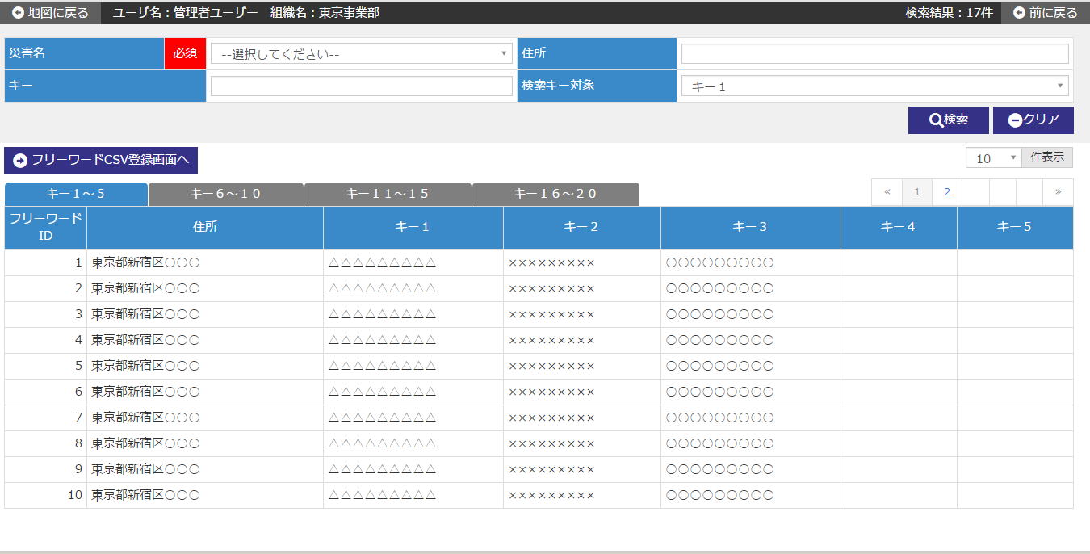

 | ・キー６～１０タブを選択時
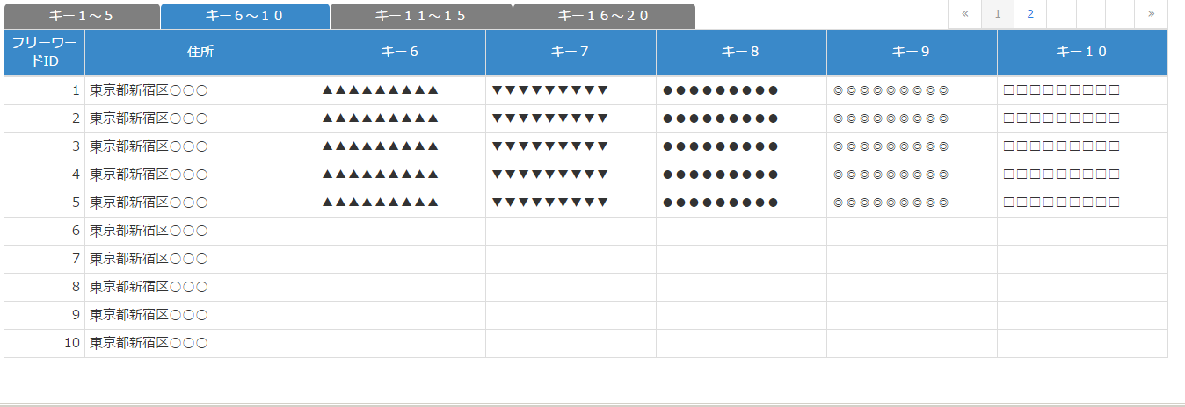

 | ・キー１１～１５タブを選択時
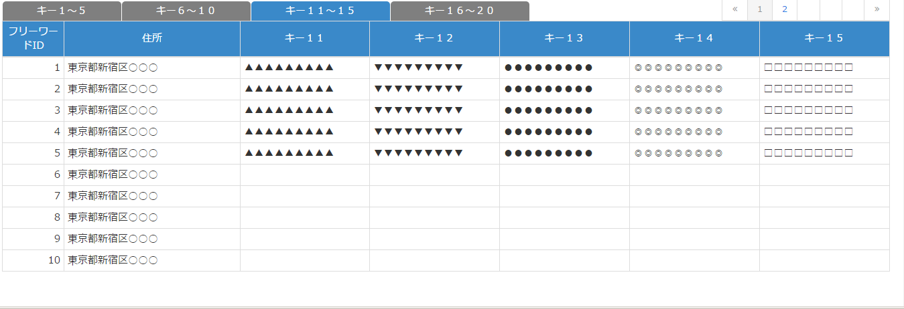

 | ・キー１６～２０タブを選択時
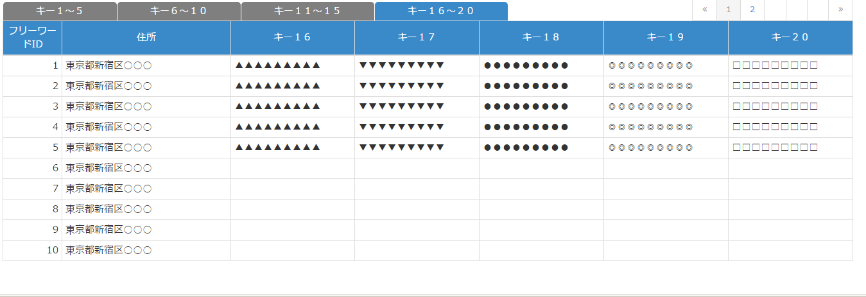

 | № | 説 明
 | 1 | 【検索エリア】
 |  | ・ 検索条件に該当するフリーワード情報のみを抽出して、一覧を絞り込み表示する。

 |  | [検索ボタン]
 |  | ボタン押下で、入力条件に該当するフリーワード情報を検索し、結果を一覧エリアに表示する。
 |  | [クリアボタン]
 |  | ボタン押下で、検索エリア内項目を初期表示時の状態に戻す。

 | 2 | 【フリーワード一覧エリア】
 |  | ・ フリーワード情報を一覧表示する。
 |  | ・ フリーワード一覧は、以下のソート項目で並び替えした後に初期表示する。
 |  |  |  | ソート項目 | ソート順
 |  |  |  | フリーワードID | 昇順

 |  | [フリーワードCSV登録画面へボタン]
 |  | ボタン押下で、フリーワードCSV登録画面へ遷移する。

フリーワードCSV登録画面_1
システム名 |  |  | 災対用ビル別情報マップ
章番号 |  |  | 第２章 画面設計
機能名
２．３．９ フリーワード

画面名 |  |  | ２．３．９．２ フリーワードCSV登録

 | 【1】画面定義

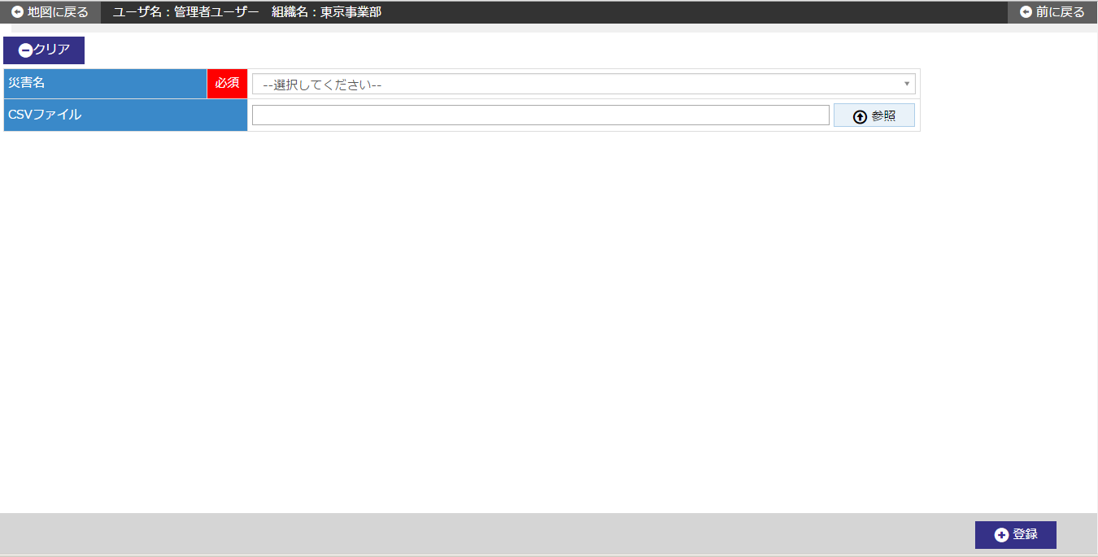

 | № | 説 明
 | 1 | 【フリーワードCSV登録エリア】
 |  | ・ 指定したCSVファイルの情報をフリーワード情報に一括登録する。

 |  | [参照ボタン]
 |  | ボタン押下で、フリーワード情報登録用CSVファイルの指定を行う。
 |  | ・ ファイル選択ダイアログを開く。
 |  | ・ ファイル選択ダイアログにてフリーワード情報登録用CSVファイルの指定を行う。
 |  | ・ ”開く”ボタンを押すことで、CSVファイル欄に指定したファイル名を表示する。
 |  | [登録ボタン]
 |  | ボタン押下で、CSVファイル欄に指定したファイルの情報を一括登録する。
 |  |  | ※災害に紐づく、過去に登録されていたフリーワード情報は全て削除する。
 |  |  | ※緯度、経度が存在する場合のみ住所を導出する。
 |  |  | ※登録する情報は画面で選択した災害に自動で紐付けされる。
 |  | ・ 一括登録確認ダイアログを表示する。
 |  | ・ CSVファイルについて、拡張子やファイルサイズのチェックを行う。
 |  | ・ CSVファイル内のデータについて、レイアウトや必須、属性、桁数等のチェックを行う。
 |  | ・ チェックに問題なければDBにユーザ情報を登録する。
 |  |  | ※項目の設定に誤りがある場合はエラー情報をファイルに出力して登録しない。
 |  | [クリアボタン]
 |  | ボタン押下で、CSVファイル欄の項目を初期表示時の状態に戻す。

